homepage
1//

 |  |  | ông chỉnh cái nút linkedin và instergram to lên dùm t

 |  | Giờ tui gửi thông tin gì để ông web link với linkedin và instergram của t

2//

 |  |  |  | thay hình này bằng hình bên phải dùm t

3//
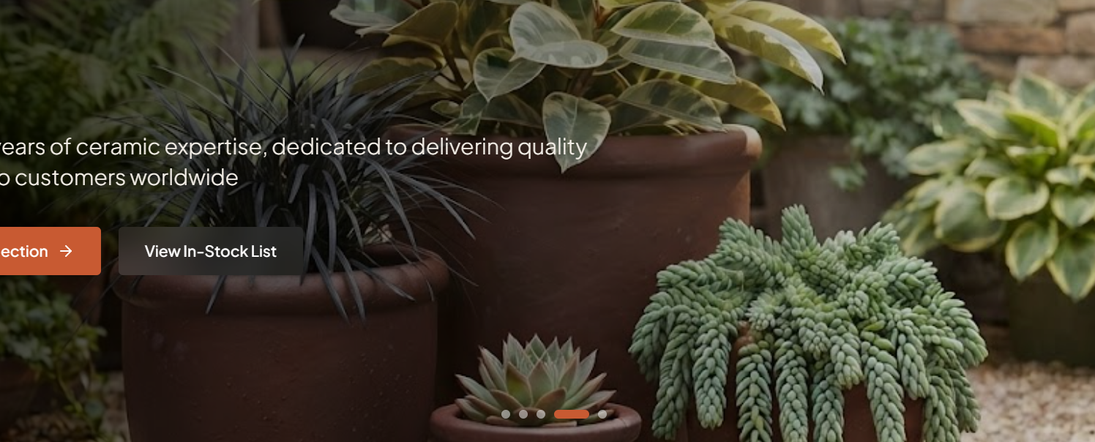


ông chỉnh 2 hình này sao cho nguyên hình chậu lọt vô khung hình web dùm t nha

4//

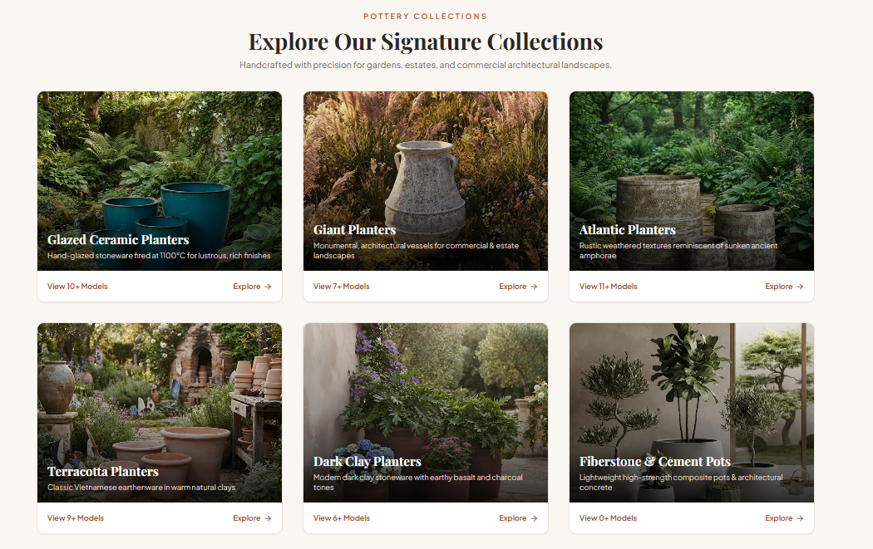

ông chỉnh 6 hình này sao cho chậu lọt vô khung hình web dùm t nha

5// | ông chỉnh sao background trong khung hình của web màu trắng giống màu nền hình t gửi để không thấy cái nền web
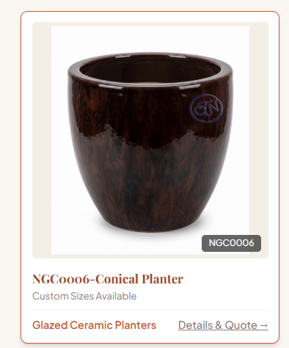
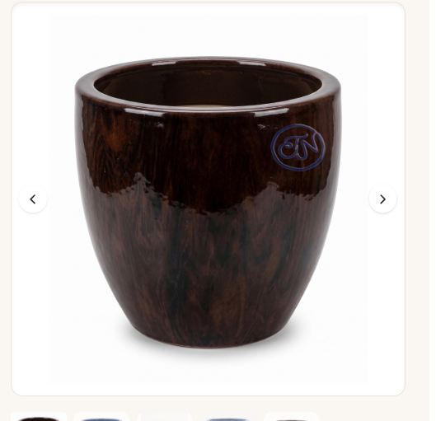
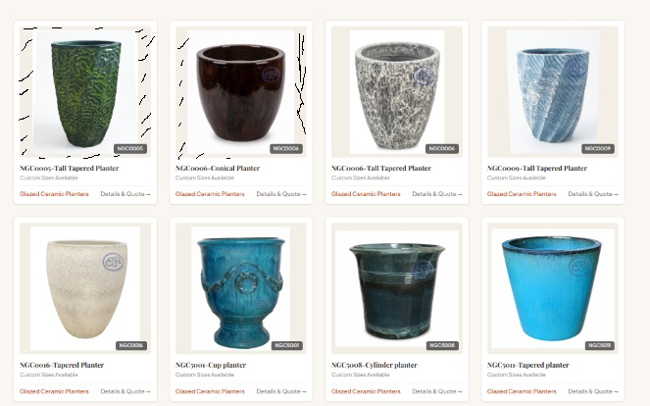

 | cái này bị thấy cái viền kem kem |  |  |  | cái này ok | khi để hình vào bị thấy cái viền kem kem của nền khung hình, giờ làm cho nó trắng luôn cũng dc, nền phần nội dung ông có thể đổi màu khác

